回収場所一覧
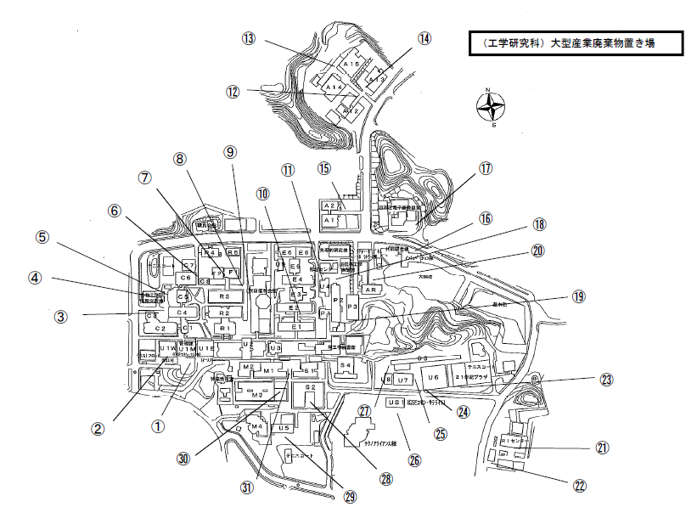
回収場所

1 ： 管理棟南側ごみ置場
2 ： GSEコモンウエスト棟地階玄関前
3 ： C３棟玄関横
4 ： 生物工学国際交流センター非常階段横
5 ： C５棟西側大型ごみ倉庫
6 ： C６棟東側
7 ： F１棟玄関前
8 ： R３棟北東
9 ： 福利厚生棟西側ごみ置場
10 ： Ｅ２棟南側１階外階段下
11 ： U４棟(計算機センター)北側
12 ： A１２棟玄関前
13 ： A１５棟西側ごみ置場
14 ： A１３棟玄関前
15 ： A1棟北側ゴミステーション付近
16 ： 産連本部A棟前
17 ： 超高圧電子顕微鏡センター東側
18 ： P２棟北側
19 ： P3棟南側
20 ： 総合研究棟駐車場前ごみ置場
21 ： RI総合センター玄関前
22 ： 環境安全研究管理センター玄関前
23 ： ２１世紀プラザ玄関前
24 ： U６棟(共同大実験棟)西側玄関前
25 ： U７棟(風洞実験室）東側玄関前
26 ： US１棟南側ごみ置場
27 ： S３西側玄関前
28 ： S２棟中庭
29 ： U５棟（材料構造実験棟)南側
30 ： M３棟東側渡り廊下の下
31 ： S１棟西側

